דוח עסקת פליפ - עם מינוף
שלב 1: שווי אחרי שיפוץ |  |  | שלב 3: הערכת שיפוץ |  | מחיר הרכישה המקסימלי
360,000 |  |  | הריסה (DEMOLITION) |  | 270,225
שלב 2: עלויות קבועות (FIX COSTS) |  |  | בניה (MASONRY) |  | אחוז מחיר הרכישה מתוך שווי הנכס אחרי השיפוץ (רצוי מתחת ל70%)
BUYING COSTS עלויות קנייה (בד"כ 1-2% מסכום הרכישה) |  |  | כיסוי חיצוני למבנה (SIDING) |  | 75%
עלות הקמת הלוואה | 2.00% | $1,166 | חצר, דק ופטיו (DECKING AND PATIOS) |  | סך עלויות הפרויקט
עלויות סגירה בנק | 0.20% | $93 | קירוי גג (ROOFING) |  | $317,243
שכר עו"ד (צד של הקונה) (Attorney charges) | 0.60% | $350 | דלתות וחלונות חיצוניים (EXT. DOORS & WINDOWS)
עלויות ביקורת (Inspection costs) |  | $500 | דלתות חניה (GARAGE DOORS) |  | שלב 5: מימון
העברת בעלות (Recording fees) | 0.872% | $509 | גינון (LANDSCAPING) |  | משך חי הפרויקט | בשנים | 1
עלות השמאות (Appraisal fees) |  | $400 | שיפורים חיצוניים נוספים (MISC. EXT IMPROVEMENTS) |  | סכום ההלוואה | 80% | 216180
סך עלויות סגירת רכישה |  | $3,018 | מסגרות וקירות גבס (FRAMING & DRYWALL) |  | ריבית | 6.50% | 14052
 |  |  | ארונות ומשטחי עבודה (CABINETS & COUNTERTOPS) |  | עלות הקמת הלוואה + סגירה | 2% | 4324
עלויות החזקה HOLDING COSTS (בד"כ 2% מה-ARV) |  |  | דלתות (DOORS) |  | הון עצמי |  | 101,063
מיסי ארנונה לחודש (PROPERTY TAXES) | $250.00 |  | חלונות (WINDOWS)
חשבונות מים/גז/חשמל לחודש (UTILITIES) | $150.00 |  | ריצוף ( FLOORING) |  | סה"כ עלויות הפרויקט כולל עלויות מימון |  | $335,619
ביטוח לחודש (INSURANCE) | $300.00 |  | רעפים (TILING) |  | סה"כ רווח כולל עלויות מימון |  | $24,381
תשלום וועד בית לחודש (HOA DUES) |  |  | צביעה (PAINTING)
תחזוקה שותפת לחודש (MAINTENANCE) |  |  | מכשירי חשמל (APPLIANCES) | 20,000
אחר (לחודש) |  |  | אינסטלציה (PLUMBING)
זמן שיפוץ בחודשים | 6 |  | חימום ומיזוג אויר (HVAC) |  | ROI
סך עלויות החזקה: | 4200 |  | עבודות חשמל (ELECTRICAL) |  | 24.12%

 |  |  | שונות (MISCELLANEOUS)
עלויות מכירה (בד"כ 6% מסך המכירה) |  |  | היתר בנייה (BUILDING PERMIT)
עו"ד - כ- 0.5% | 0.50% | 1800 | (CONTRACTORW'S OVERHEAD & PROFIT) רווח לקבלן
עמלת תיווך (BROKERAGE FEE) - 5%-6% | 5% | 18000 | מרווח ביטחון (CONTINGENCY)
אחר |  |  | סך הערכת השיפוץ | 20000
סך עלויות מכירה: | $19,800 |  | % מה-ARV | 6%

לשנות רק את הקוביות בצבע הזה |  |  | שלב 4: רווח
 |  |  | ROI של 15% רווח | 46,957
 |  |  | רווח בניכוי הוצאות מימון | $0.148

4850 Erin Ln
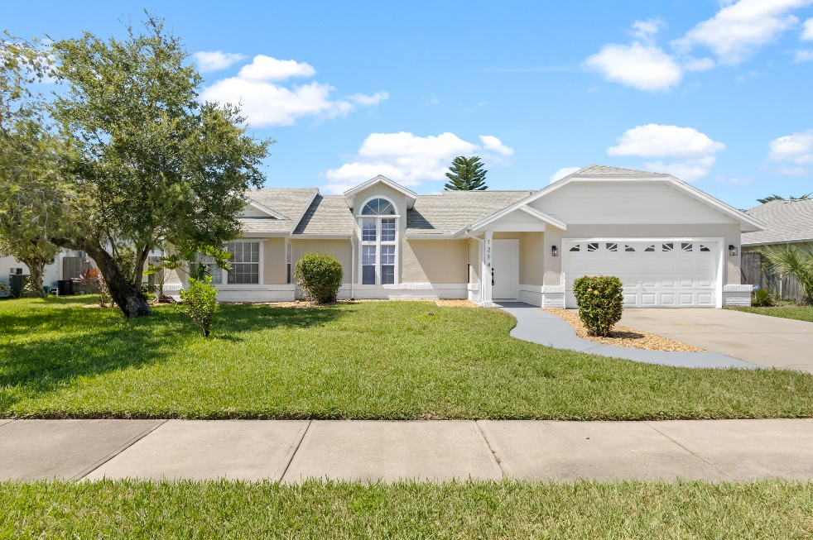
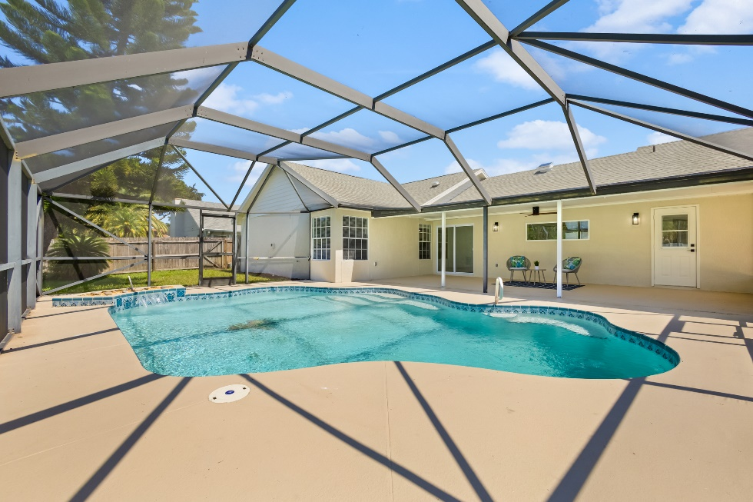
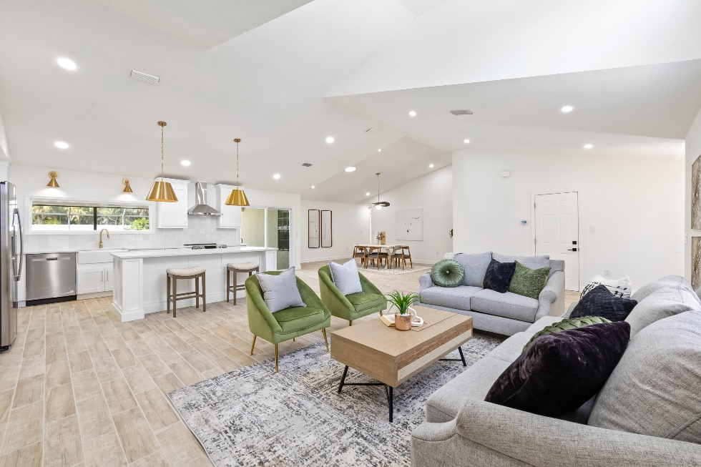
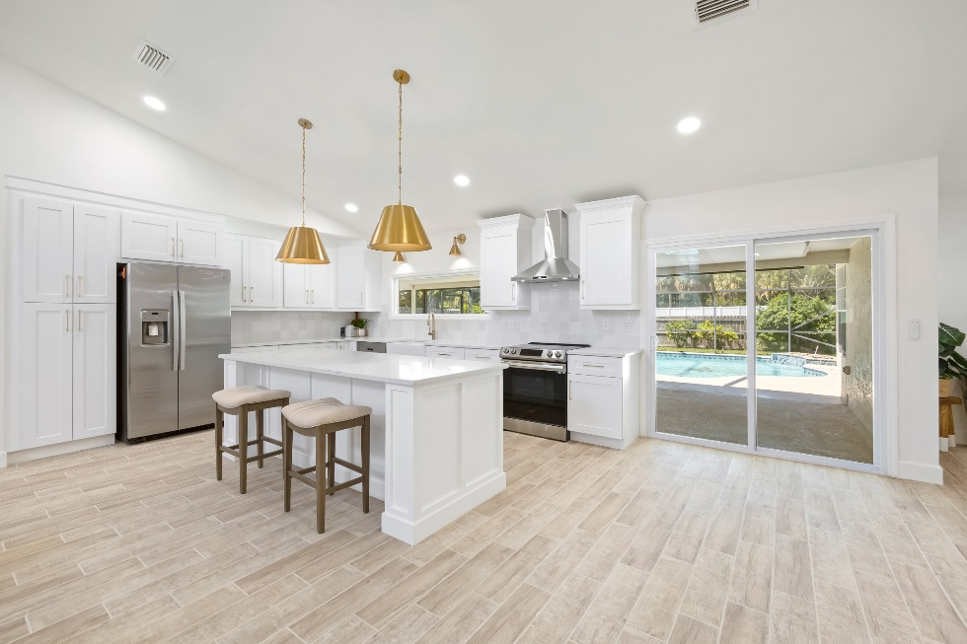
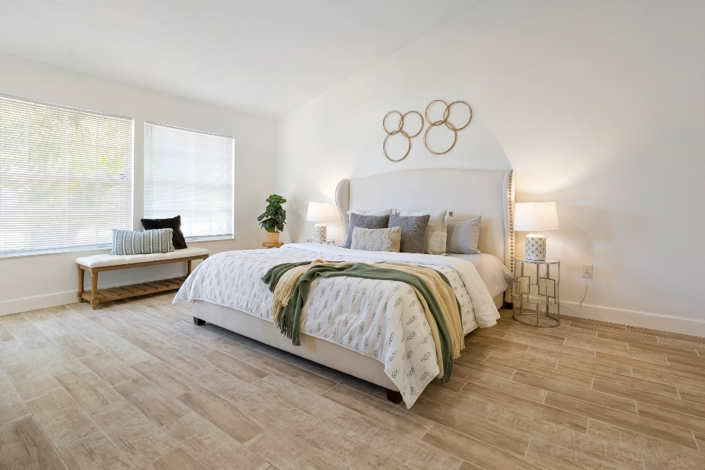
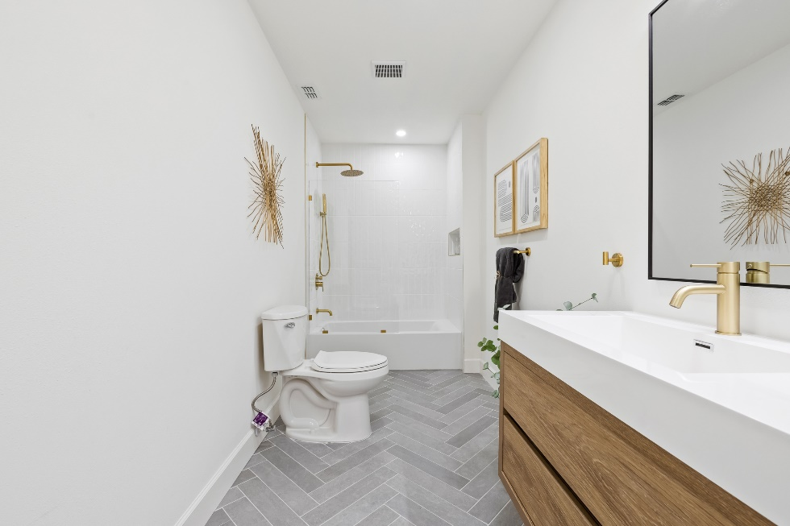
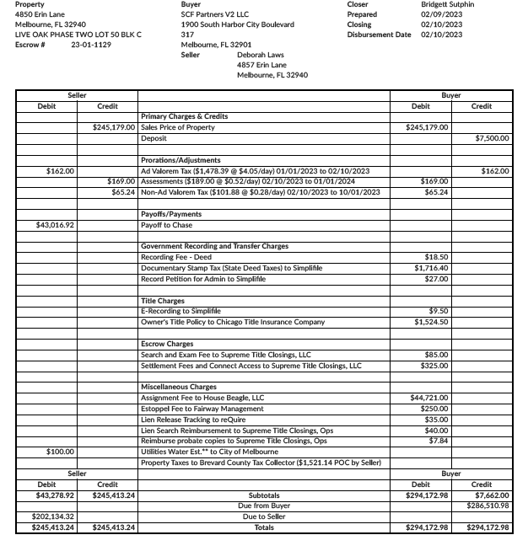
שלב 1: שווי אחרי שיפוץ |  |  | שלב 3: הערכת שיפוץ |  | מחיר הרכישה המקסימלי
465,000 |  |  | הריסה (DEMOLITION) | $3,250 | 289,900
שלב 2: עלויות קבועות (FIX COSTS) |  |  | בניה (MASONRY) |  | אחוז מחיר הרכישה מתוך שווי הנכס אחרי השיפוץ (רצוי מתחת ל70%)
BUYING COSTS עלויות קנייה (בד"כ 1-2% מסכום הרכישה) |  |  | כיסוי חיצוני למבנה (SIDING) |  | 62%
דמי בעלות ודמי נאמנות (Title and escrow fees) | 0.21% | $601 | FENCE | $300 | סך עלויות הפרויקט
עלות הקמת הלוואה | 2.00% | $5,798 | קירוי גג (ROOFING) | $10,500 | $392,950
עלויות סגירה בנק | 0.20% | $464 | דלתות וחלונות חיצוניים (EXT. DOORS & WINDOWS)
שכר עו"ד (צד של הקונה) (Attorney charges) | 0.60% | $1,739 | דלתות חניה (GARAGE DOORS) |  | שלב 5: מימון
עלויות ביקורת (Inspection costs) |  | $500 | גינון (LANDSCAPING) | $500 | משך חי הפרויקט | בשנים | 1
העברת בעלות (Recording fees) | 0.872% | $2,528 | שיפורים חיצוניים נוספים (MISC. EXT IMPROVEMENTS) |  | סכום ההלוואה | 80% | 231920
עלות השמאות (Appraisal fees) |  | $400 | מסגרות וקירות גבס (FRAMING & DRYWALL) |  | ריבית | 6.50% | 15075
סך עלויות סגירת רכישה |  | $12,030 | ארונות ומשטחי עבודה (CABINETS & COUNTERTOPS) |  | עלות הקמת הלוואה + סגירה | 2% | 4638
 |  |  | דלתות (DOORS) | $1,500 | הון עצמי |  | 161,030
עלויות החזקה HOLDING COSTS (בד"כ 2% מה-ARV) |  |  | חלונות (WINDOWS)
מיסי ארנונה לחודש (PROPERTY TAXES) | $250.00 |  | ריצוף ( FLOORING) | $4,575 | סה"כ עלויות הפרויקט כולל עלויות מימון |  | $412,663
חשבונות מים/גז/חשמל לחודש (UTILITIES) | $150.00 |  | רעפים (TILING) |  | סה"כ רווח כולל עלויות מימון |  | $52,337
ביטוח לחודש (INSURANCE) | $300.00 |  | צביעה (PAINTING) | $7,000
תשלום וועד בית לחודש (HOA DUES) |  |  | מכשירי חשמל (APPLIANCES) | $1,500
תחזוקה שותפת לחודש (MAINTENANCE) |  |  | אינסטלציה (PLUMBING) | $500
אחר (לחודש) |  |  | חימום ומיזוג אויר (HVAC) | $3,500 | ROI
זמן שיפוץ בחודשים | 6 |  | עבודות חשמל (ELECTRICAL) | $1,000 | 32.50%
סך עלויות החזקה: | 4200 |  | POOL | $2,500
 |  |  | היתר בנייה (BUILDING PERMIT)
עלויות מכירה (בד"כ 6% מסך המכירה) |  |  | (CONTRACTORW'S OVERHEAD & PROFIT) רווח לקבלן
עו"ד - כ- 0.5% | 0.50% | 2325 | מרווח ביטחון (CONTINGENCY)
עמלת תיווך (BROKERAGE FEE) - 5%-6% | 5% | 23250 | סך הערכת השיפוץ | 61245
אחר |  |  | % מה-ARV | 13%
סך עלויות מכירה: | $25,575

 |  |  | שלב 4: רווח
לשנות רק את הקוביות בצבע הזה |  |  | ROI של 15% רווח | 60,652
 |  |  | רווח בניכוי הוצאות מימון | $0.154

